상품제안서
항아리보틀 에코젠 250ml | 상품코드: F30274

 |  |  |  |  |  |  | 02-412-0044 | www.easy1.co.kr
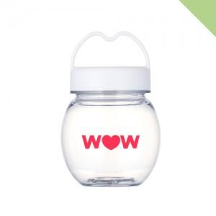

【상세/제작정보】 | *1박스당 * 배송비 7,000원(부가세별도) *양면인쇄 및 2도인쇄는 개당 300원 추가 (부가세별도) (2도 인쇄 시 색상 간 간격 0.5cm 떨어져야 인쇄 가능)

【인쇄/포장옵션】 | 실크 / 포장지포장

【공급단가】 | 수량 | 100~ | 300~ | 500~ | 1,000~ | 3,000~
*VAT별도 | 단가 | 1,950원 | 1,880원 | 1,820원 | 1,750원 | 1,690원

【상품 URL】 | https://dev.easy1.co.kr:443/src/goods_detail.php?gdno=30274

